Quản lý thông tin cá nhân
Module Code | Quản lý thông tin cá nhân
Test requirement | Quản lý thông tin cá nhân
Tester | Nguyễn Đình Việt Anh
Passed | Failed | Untested | Blocked | Skipped | Number of Test cases
8 | 1 | 0 | 0 | 1 | 10
ID | Test Case Description | Test Case Procedure | Expected Output | Inter-test case Dependence | Result | Test date | Note
INFO_MNG_EDIT_001 | Thay đổi thông tin "Tên đăng nhập" không thành công với ký tự dưới mức yêu cầu | 1. Truy cập vào màn hình Hồ Sơ, trong URL: | 1: Màn hình đăng nhập được hiển thị 2: Giá trị "viet" hiển thị ở trường Tên đăng nhập 3: Thông báo cảnh báo “"Tên Đăng nhập phải từ 5-30 ký tự với ít nhất một chữ cái (a-z). Bao gồm các số (0-9), dấu chấm (.) và dấu gạch dưới (_)” được hiển thị. |  | Passed | 2025-10-01 | 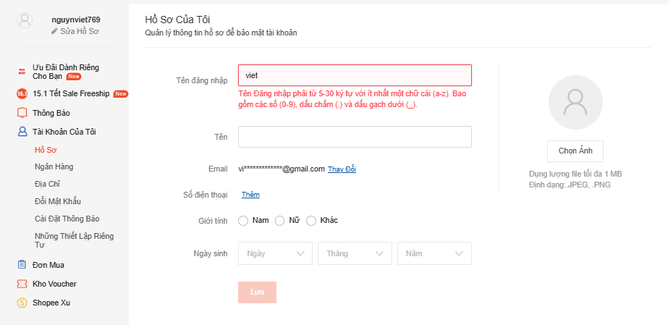
 |  | https://shopee.vn/user/account/profile
 |  | 2. Nhập thông tin "viet" vào trường ô "Tên đăng nhập". 3. Nhấn "Lưu".
INFO_MNG_EDIT_002 | Thay đổi thông tin "Tên đăng nhập" thành công với tên đăng nhập đúng yêu cầu | 1. Truy cập vào màn hình Hồ Sơ, trong URL: | 1: Màn hình đăng nhập được hiển thị 2: Giá trị "nguyendinhvietanh" hiển thị ở trường Tên đăng nhập 3: Thông báo cảnh báo “"Bạn có chắc chắn muốn thay đổi tên Đăng nhập thành nguyendinhvietanh? Tên Đăng nhập chỉ có thể thay đổi một lần” được hiển thị. Sau khi nhấn "Luu" sẽ có thêm thông báo "Cập Nhật Hồ Sơ" |  | Passed | 2025-10-01
 |  | https://shopee.vn/user/account/profile
 |  | 2. Nhập thông tin "nguyendinhvietanh" vào trường ô "Tên đăng nhập". 3. Nhấn "Lưu".
INFO_MNG_ADD_003 | Thêm thông tin "Tên" thành công với ký tự đặc biệt | 1. Truy cập vào màn hình Hồ Sơ, trong URL: | 1: Màn hình đăng nhập được hiển thị 2: Giá trị "vietư'ươ23/]'ư'/ư'2./24" hiển thị ở trường Tên đăng nhập 3: Thông báo "Cập Nhật Hồ Sơ" được hiển thị. |  | Passed | 2025-10-01
 |  | https://shopee.vn/user/account/profile
 |  | 2. Nhập thông tin "vietư'ươ23/]'ư'/ư'2./24" vào trường "Tên". 3. Nhấn "Lưu".
INFO_MNG_ADD_004 | Thêm thông tin "Tên" không thành công với ký tự đặc biệt | 1. Truy cập vào màn hình Hồ Sơ, trong URL: | 1: Màn hình đăng nhập được hiển thị 2: Giá trị "vietư'ươ23/]'ư'/ư'2./24" hiển thị ở trường Tên đăng nhập 3: Thông báo cảnh báo “Tên không hợp lệ” được hiển thị. |  | Failed | 2025-10-01
 |  | https://shopee.vn/user/account/profile
 |  | 2. Nhập thông tin "vietư'ươ23/]'ư'/ư'2./24" vào trường "Tên". 3. Nhấn "Lưu".
INFO_MNG_EDIT_005 | Thay đổi thông tin email không thành công với địa chỉ email không tồn tại | Điều kiện tiên quyết: Đã xác minh tài khoản 1. Truy cập vào màn hình Hồ Sơ, trong URL: | 1: Màn hình đăng nhập được hiển thị. 2: Màn hình thay đổi email mới được hiển thị. 3: Giá trị "vietnguyen2k33@gmail.co" hiển thị ở trường Địa chỉ email mới. 4: Hiển thị cảnh báo "Trường email không hợp lệ". |  | Failed | 2025-10-01 | 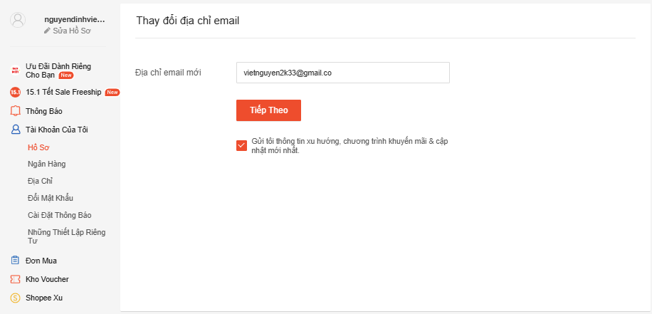
 |  | https://shopee.vn/user/account/profile
 |  | 2. Nhấp nút "Thay đổi" ở trường Email hoặc trong URL:
 |  | https://shopee.vn/user/account/email
 |  | 3: Nhập thông tin "vietnguyen2k33@gmail.co" vào trường Địa chỉ Email mới. 4: Nhấn "Tiếp Theo"
INFO_MNG_EDIT_006 | Thay đổi thông tin số điện thoại thành công với dãy số nhà mạng quy định | Điều kiện tiên quyết: Đã xác minh tài khoản 1. Truy cập vào màn hình Hồ Sơ, trong URL: | 1: Màn hình đăng nhập được hiển thị. 2: Màn hình thay đổi số điện thoại mới được hiển thị. 3: Giá trị "0783312965" hiển thị ở trường Số điện thoại mới. 4: Màn hình giao diện xác minh được hiển thị. 5: Đã xác minh thành công 6: Hiện thị thông báo "Cập Nhật Hồ Sơ". |  | Passed | 2025-10-01
 |  | https://shopee.vn/user/account/profile
 |  | 2. Nhấp nút "Thay đổi" ở trường Email, trong URL:
 |  | https://shopee.vn/user/account/phone
 |  | 3: Nhập thông tin "0783312965" vào trường Số điện thoại mới. 4: Nhấn "Tiếp Theo" 5: Xác minh số điện thoại bằng mã xác minh đã được hệ thống giử. 6: Nhấn nút "Kế tiếp".
INFO_MNG_EDIT_007 | Thay đổi ngày sinh không thành công với năm 2025 và tháng khác với tháng hiện tại | 1. Truy cập vào màn hình Hồ Sơ, trong URL: | 1: Màn hình đăng nhập được hiển thị 2: Giá trị "Ngày 4 Tháng 2 Năm 2025" hiển thị ở trường Ngày sinh 3: Thông báo cảnh báo “"Ngày không hợp lệ, vui lòng chỉnh ngày chính xác” được hiển thị. |  | Passed | 2025-10-01
 |  | https://shopee.vn/user/account/profile
 |  | 2. Nhập thông tin "Ngày 4 Tháng 2 Năm 2025" vào trường ô "Ngày Sinh". 3. Nhấn "Lưu".
INFO_MNG_EDIT_008 | Thay đổi ngày sinh thành công với ngày tháng năm nhỏ hơn ngày tháng năm hiện tại | 1. Truy cập vào màn hình Hồ Sơ, trong URL: | 1: Màn hình đăng nhập được hiển thị 2: Giá trị "Ngày 28 Tháng 4 Năm 2003" hiển thị ở trường Ngày sinh 3: Thông báo "Cập Nhật Hồ Sơ" được hiển thị. |  | Passed | 2025-10-01
 |  | https://shopee.vn/user/account/profile
 |  | 2. Nhập thông tin ngày tháng năm nhỏ hơn ngày tháng năm hiện tại (28/4/2003) 3. Nhấn "Lưu".
INFO_MNG_EDIT_009 | Thay đổi ngày sinh không thành công với lịch đặt biệt như 31/2/2023 | 1. Truy cập vào màn hình Hồ Sơ, trong URL: | 1: Màn hình đăng nhập được hiển thị 2: Giá trị "Ngày 4 Tháng 2 Năm 2025" hiển thị ở trường Ngày sinh 3: Thông báo cảnh báo “"Ngày không hợp lệ, vui lòng chỉnh ngày chính xác” được hiển thị. | Vì tháng 2 chỉ có 28 ngày nên. | Passed | 2025-10-01
 |  | https://shopee.vn/user/account/profile
 |  | 2. Nhập thông tin "Ngày 31 Tháng 2 Năm 2023" vào trường ô "Ngày Sinh". 3. Nhấn "Lưu".
INFO_MNG_EDIT_010 | Thay đổi hình ảnh không thành công với hình ảnh có dung lượng lớn hơn 1MB | 1. Truy cập vào màn hình Hồ Sơ, trong URL: | 1: Màn hình đăng nhập được hiển thị 2: Ảnh đã được chọn. 3: Thông báo cảnh báo “Maximum file size is 1 MB” hoặc được hiển thị. |  | Passed | 2025-10-01
 |  | https://shopee.vn/user/account/profile
 |  | 2. Chọn hình ảnh có kích cỡ lớn hơn 1MB 3. Nhấn "Lưu".

Quản lý ngân hàng
Module Code | Quản lý ngân hàng
Test requirement | Quản lý ngân hàng
Tester | Nguyễn Đình Việt Anh
Passed | Failed | Untested | Blocked | Skipped | Number of Test cases
9 | 0 | 0 | 0 | 0 | 9
ID | Test Case Description | Test Case Procedure | Expected Output | Inter-test case Dependence | Result | Test date | Note
BANK_MNG_ADD_001 | Thêm thẻ tin dụng không thành công với tên có ký tự | 1. Truy cập vào màn hình Ngân Hàng, trong URL: | 1: Màn hình đăng nhập được hiển thị 2: Màn hình thêm thẻ tín dụng/ghi nợ được hiển thị 3: Giá trị "Nguyễn Đình Việt Anh" hiển thị ở trường Họ và tên chủ thẻ. 4: Thông báo lỗi "Vui lòng chỉ nhập chữ cái (không bao gồm số hoặc các ký tự đặc biệt)." được hiển thị |  | Passed | 2025-10-01 | 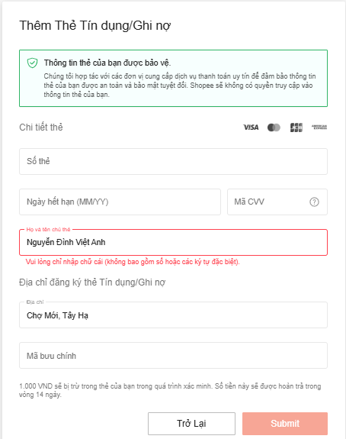
 |  | https://shopee.vn/user/account/payment
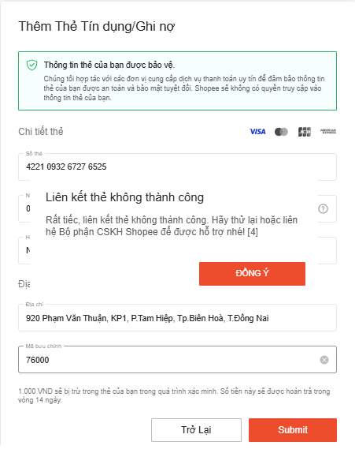
 |  | 2. Nhấn Thêm thẻ mới 3: Nhập thông tin "Nguyễn Đình Việt Anh" vào trường Họ và tên chủ thẻ. 4. Nhấn "Submit".
BANK_MNG_ADD_002 | Thêm thẻ tin dụng không thành công với thông tin sai | 1. Truy cập vào màn hình Ngân Hàng, trong URL: | 1: Màn hình đăng nhập được hiển thị 2: Màn hình thêm thẻ tín dụng/ghi nợ được hiển thị 3: Mọi giá trị được nhập đầy đủ với thông tin sai 4: Thông báo lỗi "Liên kết thẻ không thành công Your credit card has expired, please try again with a different card. [4]." được hiển thị. |  | Passed | 2025-10-01
 |  | https://shopee.vn/user/account/payment
 |  | 2. Nhấn Thêm thẻ mới 3: Nhập thông tin sai vào các trường Số thẻ, Mã bưu chính, Mã CVV,.... 4. Nhấn "Submit".
BANK_MNG_ADD_003 | Thêm thẻ tin dụng với số thẻ không hợp lệ | 1. Truy cập vào màn hình Ngân Hàng, trong URL: | 1: Màn hình đăng nhập được hiển thị 2: Màn hình thêm thẻ tín dụng/ghi nợ được hiển thị 3: Giá trị "4221 0932 6727 652" hiển thị ở trường Số thẻ. 4: Thông báo lỗi "Số thẻ không hợp lệ." được hiển thị. |  | Passed | 2025-10-01 | 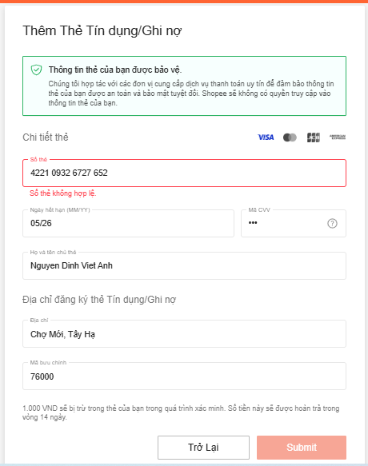
 |  | https://shopee.vn/user/account/payment
 |  | 2. Nhấn Thêm thẻ mới 3: Nhập thông tin "4221 0932 6727 652" vào trường Số thẻ. 4. Nhấn "Submit".
BANK_MNG_ADD_004 | Thêm thẻ tin dụng với ngày hết hạn thấp hơn hiện tại (MM/YY) | 1. Truy cập vào màn hình Ngân Hàng, trong URL: | 1: Màn hình đăng nhập được hiển thị 2: Màn hình thêm thẻ tín dụng/ghi nợ được hiển thị 3: Giá trị "05/24" hiển thị ở trường Ngày hết hạn (MM/YY). 4: Thông báo lỗi "Ngày hết hạn không hợp lệ." được hiển thị. |  | Passed | 2025-10-01
 |  | https://shopee.vn/user/account/payment
 |  | 2. Nhấn Thêm thẻ mới 3: Nhập thông tin "05/24" vào trường Ngày hết hạn (MM/YY). 4. Nhấn "Submit".
BANK_MNG_ADD_005 | Thêm thẻ tin dụng không thành công với mã CVV ko hợp lệ | 1. Truy cập vào màn hình Ngân Hàng, trong URL: | 1: Màn hình đăng nhập được hiển thị 2: Màn hình thêm thẻ tín dụng/ghi nợ được hiển thị 3: Giá trị "97" hiển thị ở trường Mã CVV. 4: Thông báo lỗi "Mã CVV không hợp lệ." được hiển thị. |  | Passed | 2025-10-01
 |  | https://shopee.vn/user/account/payment
 |  | 2. Nhấn Thêm thẻ mới 3: Nhập thông tin "97" hoặc bất kì số nào miễn không đủ 3 số vào trường Mã CVV. 4. Nhấn "Submit".
BANK_MNG_ADD_006 | Thêm thẻ tin dụng không thành công với các trường để trống | 1. Truy cập vào màn hình Ngân Hàng, trong URL: | 1: Màn hình đăng nhập được hiển thị 2: Màn hình thêm thẻ tín dụng/ghi nợ được hiển thị 3: Giá trị được để trống ở các trường. 4: Thông báo lỗi "Không được để trống + (trường đã để trống)." được hiển thị. |  | Passed | 2025-10-01
 |  | https://shopee.vn/user/account/payment
 |  | 2. Nhấn Thêm thẻ mới 3: Không nhập thông tin gì cả. 4. Nhấn "Submit".
BANK_MNG_ADD_007 | Thêm Tài khoản ngân hàng không thành công với CCCD nhập không hợp lệ (có kí tự) | 1. Truy cập vào màn hình Ngân Hàng, trong URL: | 1: Màn hình đăng nhập được hiển thị 2: Màn hình thêm thẻ ngân hàng được hiển thị 3: Giá trị "0012390427390ádaw" được hiển thị. 4: Thông báo lỗi "Vui lòng nhập số CMND hợp lệ." được hiển thị. |  | Passed | 2025-10-01 | 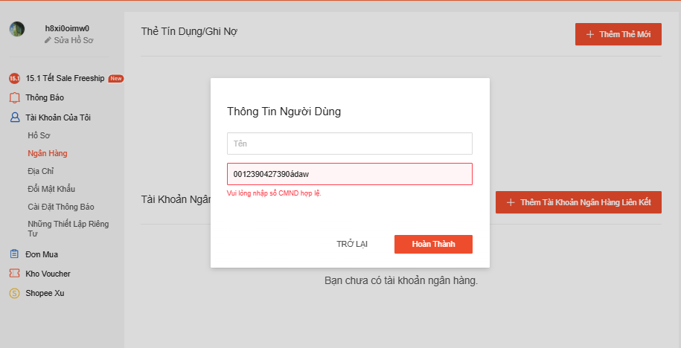
 |  | https://shopee.vn/user/account/payment
 |  | 2. Nhấn Thêm tài khoản ngân hàng liên kết 3: Nhập thông tin "0012390427390ádaw" vào trường CMND. 4. Nhấn "Hoàn Thành".
BANK_MNG_ADD_008 | Thêm thẻ tín dụng thành công với những thông tin đúng | 1. Truy cập vào màn hình Ngân Hàng, trong URL: | 1: Màn hình đăng nhập được hiển thị 2: Màn hình thêm thẻ tín dụng/ghi nợ được hiển thị 3: Mọi giá trị được nhập đầy đủ với thông tin đúng và hợp lệ. 4: Thông báo lỗi "Add Card Successful." được hiển thị. |  | Passed | 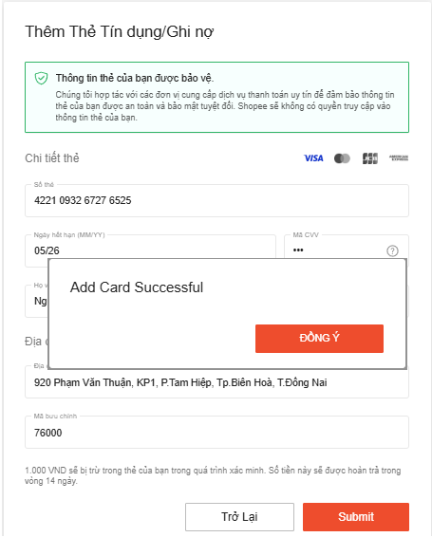 2025-10-01
 |  | https://shopee.vn/user/account/payment
 |  | 2. Nhấn Thêm thẻ mới 3: Nhập thông tin các trường đúng và hợp lệ. 4. Nhấn "Submit".
BANK_MNG_ADD_009 | Thêm thẻ ngân hàng nội địa thành công với những thông tin đúng | 1. Truy cập vào màn hình Ngân Hàng, trong URL: | 1: Màn hình đăng nhập được hiển thị 2: Màn hình thêm thẻ thẻ ngân hàng được hiển thị 3: Mọi giá trị được nhập đầy đủ với thông tin đúng và hợp lệ. 4: Thêm thẻ thành công mà không có thông báo. |  | Passed | 2025-10-01
 |  | https://shopee.vn/user/account/payment
 |  | 2. Nhấn Thêm thể ngân hàng liên kết 3: Nhập thông tin các trường đúng và hợp lệ. 4. Nhấn "Hoàn Thành".

Quản lý địa chỉ
Module Code | Quản lý địa chỉ
Test requirement | Quản lý địa chỉ
Tester | Nguyễn Đình Việt Anh
Passed | Failed | Untested | Blocked | Skipped | Number of Test cases
5 | 1 | 0 | 0 | 0 | 6
ID | Test Case Description | Test Case Procedure | Expected Output | Inter-test case Dependence | Result | Test date | Note
ADDRESS_MNG_ADD_001 | Thêm thẻ địa chỉ không thành công với tên không hợp lệ | 1. Truy cập vào màn hình Địa Chỉ, trong URL: | 1: Màn hình Địa Chỉ được hiển thị 2: Màn hình thêm địa chỉ mới được hiển thị 3: Giá trị "viet" hiển thị ở trường Họ và tên. 4: Thông báo lỗi "Vui lòng điền Họ & Tên." được hiển thị |  | Passed | 2025-10-01 | 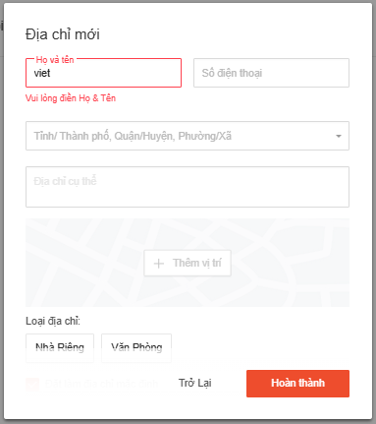
 |  | https://shopee.vn/user/account/address
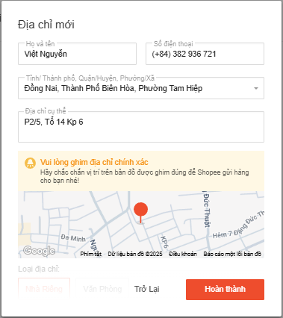
 |  | 2. Nhấn Thêm địa chỉ mới 3: Nhập thông tin "viet" vào trường Họ và tên. 4. Nhấn "Hoàn Thành".
ADDRESS_MNG_ADD_002 | Thêm thẻ địa chỉ thành công với tên hợp lệ | 1. Truy cập vào màn hình Địa Chỉ, trong URL: | 1: Màn hình Địa Chỉ được hiển thị 2: Màn hình thêm địa chỉ mới được hiển thị 3: Giá trị "Việt Anh" hiển thị ở trường Họ và tên. 4: Đã thêm địa chỉ mới (không có thông báo xuất hiện) |  | Passed | 2025-10-01
 |  | https://shopee.vn/user/account/address
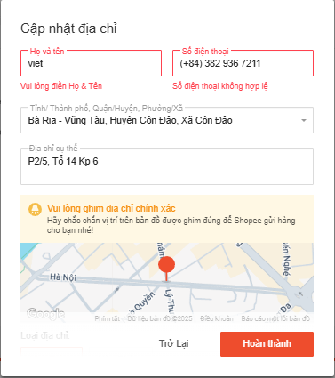
 |  | 2. Nhấn Thêm địa chỉ mới 3: Nhập thông tin "Việt Anh" vào trường Họ và tên. 4. Nhấn "Hoàn Thành".
ADDRESS_MNG_EDIT_003 | Cập nhật địa chỉ không thành công với tên và số điện thoại không hợp lệ | 1. Truy cập vào màn hình Địa Chỉ, trong URL: | 1: Màn hình Địa Chỉ được hiển thị 2: Màn hình thêm địa chỉ mới được hiển thị 3: Giá trị "viet" và "(+84) 382 936 7211" hiển thị ở trường Họ và tên, số điện thoại. 4: Thông báo lỗi "Vui lòng điền Họ & Tên." và "Số điện thoại không hợp lệ" được hiển thị |  | Passed | 2025-10-01
 |  | https://shopee.vn/user/account/address
 |  | 2. Nhấn Thêm địa chỉ mới 3: Nhập thông tin "viet" và "(+84) 382 936 7211" vào trường Họ và tên chủ thẻ. 4. Nhấn "Hoàn Thành".
ADDRESS_MNG_DELETE_004 | Xoá địa chỉ thành công với những địa chỉ có sẵn | 1. Truy cập vào màn hình Địa Chỉ, trong URL: | 1: Màn hình đăng nhập được hiển thị 2: Hiện thị thông báo xác nhận xoá 3: Hiển thị thông báo "đã xoá địa chỉ thành công.". |  | Failed | 2025-10-01 | 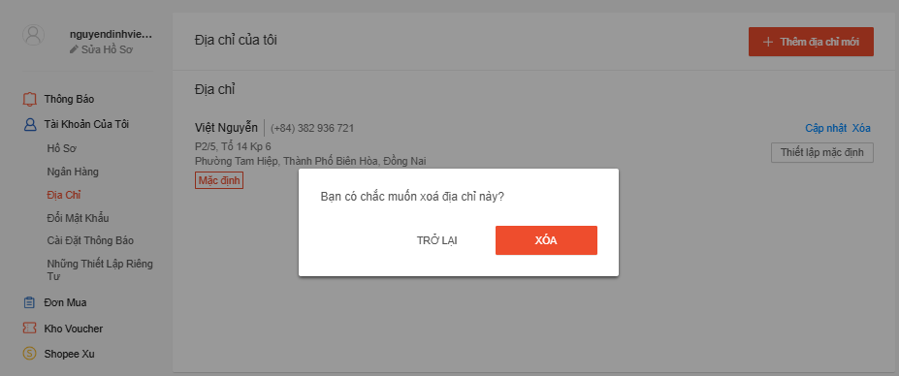
 |  | https://shopee.vn/user/account/address
 |  | 2. Nhấn Xoá ở những địa chỉ cần xoá 3. Nhấn "Xác nhận xoá".
ADDRESS_MNG_ADD_005 | Thêm địa chỉ không thành công với phần "Tỉnh/Thành phố, Quận/Huyện, Phường/Xã" để trống | 1. Truy cập vào màn hình Địa Chỉ, trong URL: | 1: Màn hình Địa Chỉ được hiển thị 2: Màn hình thêm địa chỉ mới được hiển thị 3: Giá trị Họ và tên, Sđt, Loại địa chỉ đã được điền đầy đủ. 4: Phần Tỉnh/Thành phố, Quận/Huyện, Phường/Xã và địa chỉ cụ thể hiển thị trống 5: Hiển thị thông báo lỗi "Vui lòng nhập Tỉnh/Thành phố, Quận/Huyện và Phường/ Xã". Ở phần Địa chỉ cụ thể hiển thị khung đỏ báo lỗi |  | Passed | 2025-10-01 | 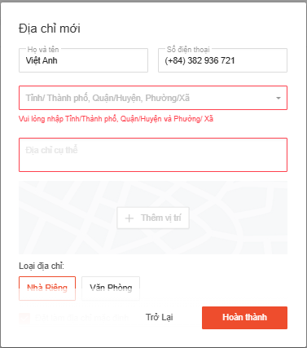
 |  | https://shopee.vn/user/account/address
 |  | 2. Nhấn Thêm địa chỉ mới 3: Nhập các thông tin còn lại 4: Phần Tỉnh/Thành phố, Quận/Huyện, Phường/Xã và địa chỉ củ thể để trống 4. Nhấn "Hoàn Thành".
ADDRESS_MNG_ADD_006 | Thêm địa chỉ không thành công với phần "Họ và tên", "Số điện thoại" để trống | 1. Truy cập vào màn hình Địa Chỉ, trong URL: | 1: Màn hình Địa Chỉ được hiển thị 2: Màn hình thêm địa chỉ mới được hiển thị 3: Giá trị Tỉnh/Thành phố, Quận/Huyện, Phường/Xã, địa chỉ cụ thể, Loại địa chỉ đã được điền đầy đủ. 4: Phần Họ và tên, Số điện thoại hiển thị trống 5: Phần Họ và tên, Số điện thoại hiển thị khung đỏ báo lỗi. |  | Passed | 2025-10-01 | 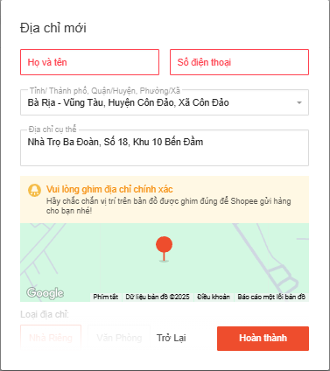
 |  | https://shopee.vn/user/account/address
 |  | 2. Nhấn Thêm địa chỉ mới 3: Nhập các thông tin còn lại 4: Phần Họ và tên, Số điện thoại không nhập gì cả 4. Nhấn "Hoàn Thành".

Đổi mật khẩu
Module Code | Đổi mật khẩu
Test requirement | Đổi mật khẩu
Tester | Nguyễn Đình Việt Anh
Passed | Failed | Untested | Blocked | Skipped | Number of Test cases
4 | 0 | 0 | 0 | 0 | 4
ID | Test Case Description | Test Case Procedure | Expected Output | Inter-test case Dependence | Result | Test date | Note
PWD_MNG_CHECK_001 | Đổi mật khẩu không thành công với mật khẩu mới không đúng yêu cầu | Điều kiện: Đã xác minh tài khoản 1. Truy cập vào màn hình Đổi Mật Khẩu, trong URL: | 1: Màn hình Đổi Mật Khẩu được hiển thị 2: Giá trị đã nhập 3: Thông báo lỗi "Mật khẩu phải dài 8-16 ký tự, chứa ít nhất một ký tự viết hoa và một ký tự viết thường và chỉ bao gồm các chữ cái, số hoặc dấu câu thông thường." được hiển thị |  | Passed | 2025-10-01 | 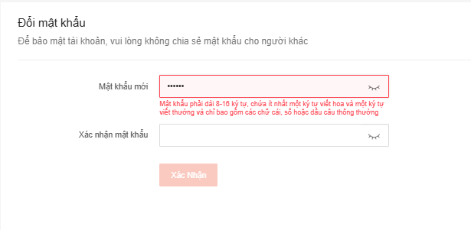
 |  | https://shopee.vn/user/account/password
 |  | 2. Nhập mật khẩu mới sai yêu cầu 3. Nhấn "Xác Nhận".
PWD_MNG_CHECK_002 | Đổi mật khẩu không thành công với mật khẩu mới với xác nhận mật khẩu khác nhau | Điều kiện: Đã xác minh tài khoản 1. Truy cập vào màn hình Đổi Mật Khẩu, trong URL: | 1: Màn hình Địa Chỉ được hiển thị 2: Giá trị Mật khẩu mới và Xác nhận mật khẩu khác nhau 3: Thông báo lỗi "Mật khẩu và Mật khẩu xác nhận không giống nhau." được hiển thị |  | Passed | 2025-10-01
 |  | https://shopee.vn/user/account/password
 |  | 2. Nhập Mật khẩu mới và Xác nhận mật khẩu khác nhau 3. Nhấn "Xác Nhận".
PWD_MNG_CHECK_003 | Đổi mật khẩu không thành công với mật khẩu có kí hiệu đặc biệt | Điều kiện: Đã xác minh tài khoản 1. Truy cập vào màn hình Đổi Mật Khẩu, trong URL: | 1: Màn hình Địa Chỉ được hiển thị 2: Giá trị "11220033Zxc3as;'" hiển thị ở Mật khẩu mới và xác nhận mật khẩu 3: Thông báo lỗi "Uiiiii, có lỗi mất rồi." được hiển thị |  | Passed | 2025-10-01 | 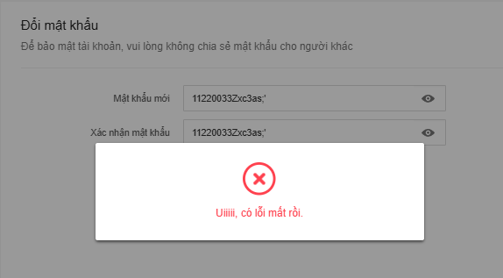
 |  | https://shopee.vn/user/account/password
 |  | 2. Nhập mật khẩu mới và xác nhận mật khẩu "11220033Zxc3as;'" 3. Nhấn "Xác Nhận".
PWD_MNG_CHECK_004 | Đổi mật khẩu thành công với mật khẩu đúng yêu cầu | Điều kiện: Đã xác minh tài khoản 1. Truy cập vào màn hình Đổi Mật Khẩu, trong URL: | 1: Màn hình Địa Chỉ được hiển thị 2: Giá trị "11220033zxcCv'" hiển thị ở Mật khẩu mới và xác nhận mật khẩu 3: Thông báo "Mật khẩu đã đổi thành công" được hiển thị. |  | Passed | 2025-10-01
 |  | https://shopee.vn/user/account/password
 |  | 2. Nhập mật khẩu mới và xác nhận mật khẩu "11220033zxcCv'" 3. Nhấn "Xác Nhận".

